Feladat
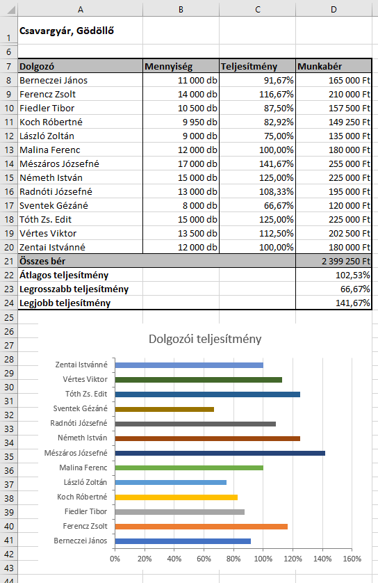
Feladat
 | A Nyers munkalap egy csavargyár dolgozói által gyártott termékek mennyiségét szemlélteti. A B4-es és B5-ös cellákban megadtuk a darabonkénti árat, valamint a dolgozóktól elvárt normát.
1. | Rendezzük névsor szerint az adatokat!
2. | Számítsuk ki a dolgozók teljesítményeit a legyártott darabszám és a norma alapján!
3. | Számoljuk ki a dolgozók fizetéseit a legyártott mennyiség és a darabonkénti termékár alapján.
4. | A táblázat alatt határozzuk meg az összesített munkabért, az átlagos, a legrosszabb és a legjobb teljesítményt!
5. | Formázzuk meg a táblázatot a minta alapján!
6. | Rejtsük el a 2–5 sorokat!
7. | Készítsünk sávdiagramot, amelyben a dolgozók teljesítményeit ábrázoljuk!
8. | Az elkészült diagramot a táblázattal egy lapon nyomtassuk ki (mentsük PDF-fájlként)! A margók legyenek 2,5 cm-esek, a láblécben pedig szerepeljen a fájl neve és az aktuális dátum Calibri 10 pt-os, félkövér és dőlt betűstílusban!

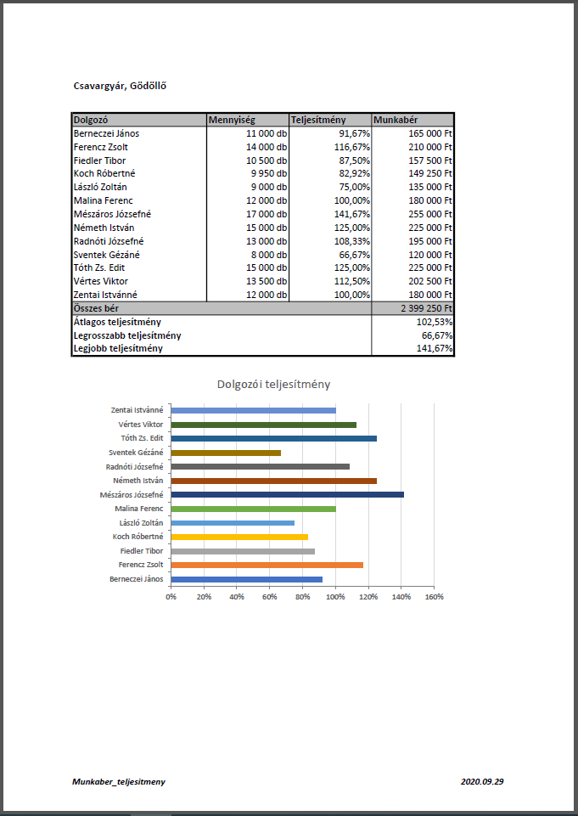
Példa

Kész
Csavargyár, Gödöllő

Dolgozó | Mennyiség | Teljesítmény | Munkabér
Berneczei János | 11,000 db | 91.67% | 165,000 Ft
Ferencz Zsolt | 14,000 db | 116.67% | 210,000 Ft
Fiedler Tibor | 10,500 db | 87.50% | 157,500 Ft
Koch Róbertné | 9,950 db | 82.92% | 149,250 Ft
László Zoltán | 9,000 db | 75.00% | 135,000 Ft
Malina Ferenc | 12,000 db | 100.00% | 180,000 Ft
Mészáros Józsefné | 17,000 db | 141.67% | 255,000 Ft
Németh István | 15,000 db | 125.00% | 225,000 Ft
Radnóti Józsefné | 13,000 db | 108.33% | 195,000 Ft
Sventek Gézáné | 8,000 db | 66.67% | 120,000 Ft
Tóth Zs. Edit | 15,000 db | 125.00% | 225,000 Ft
Vértes Viktor | 13,500 db | 112.50% | 202,500 Ft
Zentai Istvánné | 12,000 db | 100.00% | 180,000 Ft
Összes bér |  |  | 2,399,250 Ft
Átlagos teljesítmény |  |  | 102.53%
Legrosszabb teljesítmény |  |  | 66.67%
Legjobb teljesítmény |  |  | 141.67%

Dolgozói teljesítmény

